与那原町
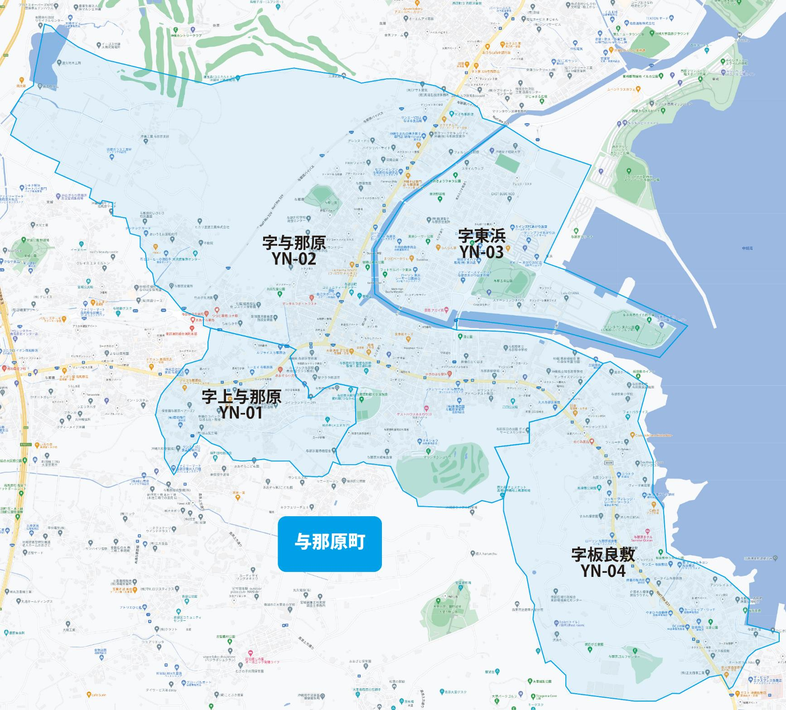

 |  | 2025-03-01 |  | 総部数
 | ①セグメントを選びます▶ | 軒並 | 配布部数 | 軒並 | 集合 | 戸建
 |  | 合計 | 0 | 6560 | 3975 | 2585
▼②選択するエリアに「1」を入力 |  |  | ▲③合計値が表示されます
選択 | 図番 | 町域 | 配布部数 | 軒並 | 集合 | 戸建
 | YN-01 | 字上与那原 | 0 | 450 | 180 | 270
 | YN-02 | 字与那原 | 0 | 3180 | 1805 | 1375
 | YN-03 | 字東浜 | 0 | 1670 | 1230 | 440
 | YN-04 | 字板良敷 | 0 | 1260 | 760 | 500

